Hoja1
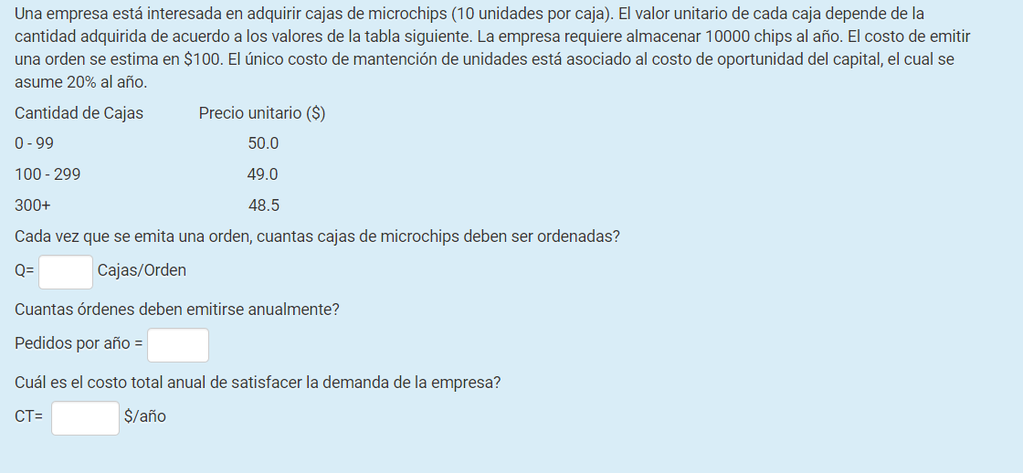

10 | unidades por caja
Co | X

D | 10000
Co | 100

Q | 300 |  | costo por cajas | 300
ordenes al año | 4

Costo Anual Ordenar |  |  |  | 51010
Costo Anual de Mantener | 0.20
Costo Anual de Compra
CT | 48863.33
 |  | costo anual de compra |  | 48863.33

 |  | debe emitirse entre 4 ordenes al año |  |  | 3.33 | se redonde a 4

